Anlage 1 Wichtige Hinweise
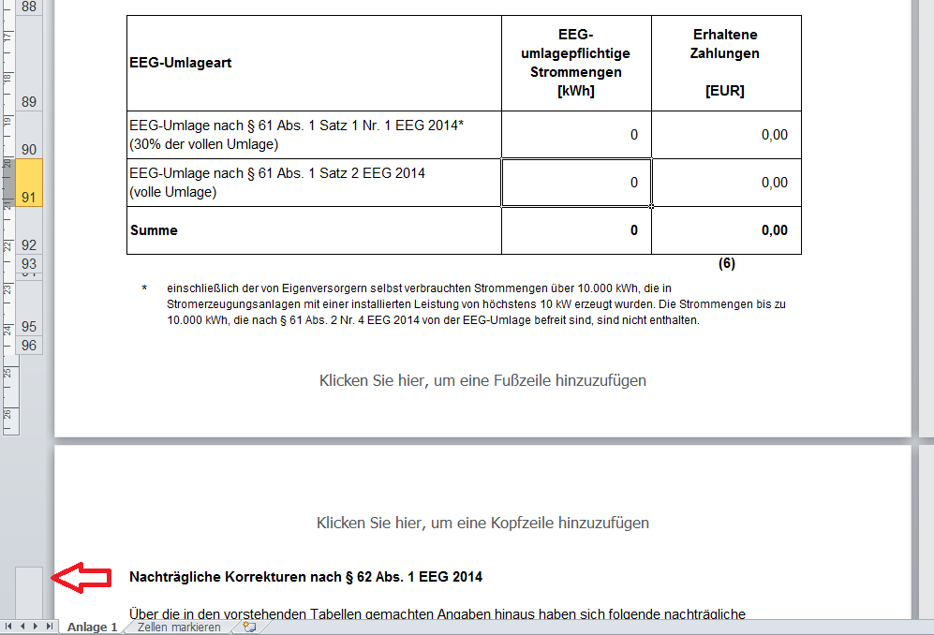
Sie erhalten hier nur die Anlage zum Testat, nicht den Textteil inkl. Prüfungsurteil des Prüfers. Sofern TenneT die Freigabe des IDW (Institut der Wirtschaftsprüfer in Deutschland e. V.)
zur Veröffentlichung erhält, stellen wir den Text parallel zu dieser Exceldatei zur Verfügung.

Hinweis zum Ausfüllen

Strommengen werden auf ganze Kilowattstunden gerundet.
Wenn Sie Daten aus anderen Datenquellen (z. B. anderen Excel-Dateien) übernehmen, verwenden Sie bitte zum Einfügen die Funktion "Inhalte einfügen…/Werte".
Bitte überprüfen Sie die blau hinterlegten Texte und passen diese bei Bedarf an. Zumindest die Firmenangabe in der ersten Zeile muss angepasst werden.
Fügen Sie bei Bedarf Kopf- und Fußzeile (z. B. Firmenlogo) ein.
Drucken Sie bitte das Tabellenblatt aus. Die Anzeigen "Klicken Sie hier, um…" können Sie ignorien und sie müssen auch nicht vor dem Ausdruck entfernt werden.
Im Gegensatz zu anderen Tabellenblättern sind um den Ausdruck zu ermöglichen die von Ihnen änderbaren Felder nicht farbig markiert. Die Zellen, die Summen von anderen Zellen
enthalten, sind durch den Blattschutz geschützt. Die einzelnen Strommengen und Eurobeträge, die vom Tabellenblatt 'Testatsdaten' übernommen werden, sind nicht geschützt.
Gleiches betrifft die Texte, die ggf. von Ihnen angepasst werden müssen. Diese Zellen können von Ihnen überschrieben werden, wobei die originalen Formeln verloren gehen.
Sollten Sie auch geschützte Zellen ändern müssen, können Sie den Blattschutz aufheben (ohne Passwortschutz).

Problem beim Zellen auswählen in Anlage 1:

Sie möchten eine Zelle auswählen, Excel markiert jedoch gleich mehrere Zellen oder Zeilen?

Ursache:

Programmierfehler im Excel. Wenn in der Seitenlayoutansicht bereits das obere Ende der nächsten Seite zusehen ist, jedoch die erste Zeile der nächsten Seite nicht, entsteht der Fehler.

Lösung 1:

Scrollen Sie entweder soweit hoch, dass die folgende Seite noch gar nicht zu sehen ist, oder soweit nach unten, dass von der nächsten Seite mindestens die erste Zeile zu sehen ist.

Lösung 2:

Stellen Sie von der Seitenlayoutansicht auf die Normalansicht um --> Symbole unten rechts oder über Ansicht

Beispiel, wo der Fehler auftritt (die nächste Seite ist zu sehen, die erste Zeile aber noch nicht)

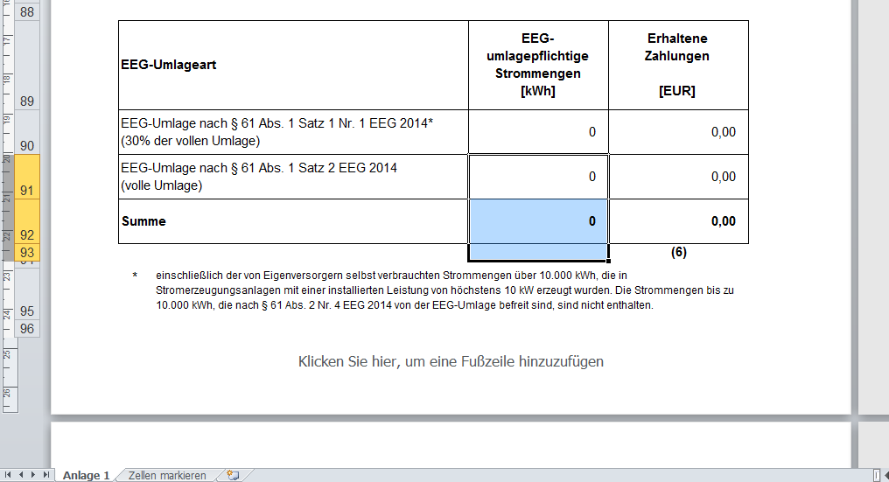

Beispiel, wo der Fehler NICHT auftritt (die nächste Seite ist zu sehen und zwar inkl. der ersten Zeile)

